关系图
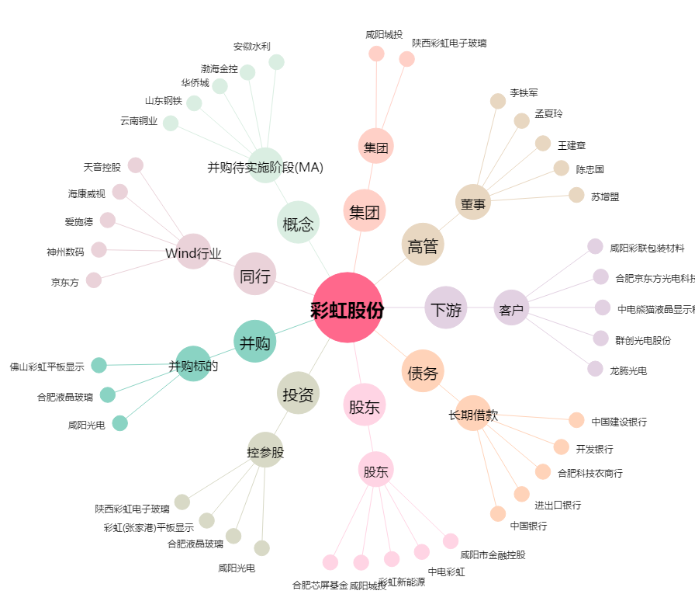
彩虹股份[600707.SH] - 关系概览图

